1.รวม
โครงการภายใต้เป้าหมายแผนแม่บทย่อย : 040101 อุตสาหกรรมชีวภาพมีการขยายตัวเพิ่มขึ้น
กรุณา Log in เข้าระบบ eMENSCR ก่อนดำเนินการ Click ที่ link โครงการนั้น ๆ
หมายเหตุ : หากไม่ Login จะไม่สามารถดูรายละเอียดโครงการได้
โครงการที่ปรากฎเป็นโครงการที่ผ่านการอนุมัติจากผู้บริหาร (M7) ของหน่วยงานเท่านั้น (ข้อมูล ณ เดือนมีนาคม 2565)

ชื่อโครงการ / การดำเนินงาน | ปีงบประมาณ | วันที่เริ่มต้นโครงการ | วันที่สิ้นสุดโครงการ | หน่วยงานระดับกองหรือเทียบเท่า | หน่วยงานระดับกรมหรือเทียบเท่า | หน่วยงานระดับกระทรวงหรือเทียบเท่า | ประเภทโครงการ | องค์ประกอบ | ปัจจัย | url
มาตรการพัฒนาอุตสาหกรรมชีวภาพของไทย ปี พ.ศ.2561-2570 | 2562 | ตุลาคม 2561 | กันยายน 2562 | กองนโยบายอุตสาหกรรมรายสาขา 2 | สำนักงานเศรษฐกิจอุตสาหกรรม | กระทรวงอุตสาหกรรม |  | 040101V01 | 040101V01F01 |  | 040101V01F01
โครงการส่งเสริมการลงทุนเพื่อการขยายตัวภาคอุตสาหกรรมแห่งอนาคตและเศรษฐกิจหมุนเวียน (ภายใต้ค่าใช้จ่ายในการพัฒนาพื้นที่อุตสาหกรรมเพื่อรองรับการลงทุน) | 2565 | มกราคม 2565 | สิงหาคม 2565 | กองส่งเสริมเทคโนโลยีการผลิตและพื้นที่อุตสาหกรรม | กรมโรงงานอุตสาหกรรม | กระทรวงอุตสาหกรรม |  | 040101V01 | 040101V01F01 |  | 040101V01F01
การพัฒนาเทคโนโลยีการผลิตเอนไซม์และสารชีวภัณฑ์จากเชื้อจุลินทรีย์เพื่ออุตสาหกรรมผลิตภัณฑ์ดูแลสุขภาพและความงามในระดับก่อนนำร่อง (Pre-pilot scale) | 2566 | ตุลาคม 2565 | กันยายน 2567 | สำนักงานกลาง | สำนักงานพัฒนาวิทยาศาสตร์และเทคโนโลยีแห่งชาติ | กระทรวงการอุดมศึกษา วิทยาศาสตร์ วิจัยและนวัตกรรม | ข้อเสนอโครงการสำคัญ 2566 ที่ผ่านเข้ารอบ | 040101V01 | 040101V01F03 |  | 040101V01F03
โครงการเมืองนวัตกรรมอาหาร (Food Innopolis) ในอุทยานวิทยาศาสตร์ประเทศไทย | 2561 | ตุลาคม 2560 | กันยายน 2562 | สำนักงานกลาง | สำนักงานพัฒนาวิทยาศาสตร์และเทคโนโลยีแห่งชาติ (พว.) | กระทรวงการอุดมศึกษา วิทยาศาสตร์ วิจัยและนวัตกรรม |  | 040101V02 | 040101V02F01 |  | 040101V02F01
โครงการพัฒนาศักยภาพของบุคลากรภาควิชาวิศวกรรมเคมีและวัสดุ ด้านอุตสาหกรรมเชื้อเพลิงชีวภาพและเคมีชีวภาพเพื่อพัฒนาการสอนให้สอดคล้องกับอุตสาหกรรมเป้าหมาย (S-Curve) | 2562 | มกราคม 2562 | มกราคม 2562 | คณะวิศวกรรมศาสตร์ | มหาวิทยาลัยเทคโนโลยีราชมงคลธัญบุรี | กระทรวงการอุดมศึกษา วิทยาศาสตร์ วิจัยและนวัตกรรม |  | 040101V02 | 040101V02F01 |  | 040101V02F01
โครงการพัฒนาศักยภาพการทดสอบคุณภาพอาหาร ในเมืองนวัตกรรมอาหาร | 2563 | ตุลาคม 2562 | กันยายน 2564 | กองผลิตภัณฑ์อาหารและวัสดุสัมผัสอาหาร | กรมวิทยาศาสตร์บริการ (วศ.) | กระทรวงการอุดมศึกษา วิทยาศาสตร์ วิจัยและนวัตกรรม |  | 040101V02 | 040101V02F01 |  | 040101V02F01
โครงการส่งเสริมและพัฒนาเทคโนโลยีความปลอดภัยในอุตสาหกรรมชีวภาพ | 2563 | เมษายน 2563 | ธันวาคม 2563 | กองส่งเสริมเทคโนโลยีความปลอดภัยโรงงาน | กรมโรงงานอุตสาหกรรม | กระทรวงอุตสาหกรรม |  | 040101V02 | 040101V02F01 |  | 040101V02F01
โครงการยกระดับสมรรถนะบุคคลตามมาตรฐานอาชีพและคุณวุฒิวิชาชีพ กลุ่มอุตสาหกรรมชีวภาพ | 2563 | มีนาคม 2563 | กันยายน 2563 | สำนักนโยบายและแผนยุทธศาสตร์ | สถาบันคุณวุฒิวิชาชีพ (องค์การมหาชน) | สำนักนายกรัฐมนตรี |  | 040101V02 | 040101V02F01 |  | 040101V02F01
โครงการพัฒนาเมืองสมุนไพรจังหวัดสุราษฎร์ธานี (Suratthani Herbal City) | 2564 | ตุลาคม 2563 | กันยายน 2564 | สำนักงานสาธารณสุขจังหวัดสุราษฎร์ธานี | สำนักงานปลัดกระทรวงสาธารณสุข | กระทรวงสาธารณสุข |  | 040101V02 | 040101V02F01 |  | 040101V02F01
โครงการยกระดับอุตสาหกรรมแปรรูปอาหาร โดยนำมาตรฐาน ผลิตภาพและนวัตกรรมเป็นเครื่องมือ ในการเพิ่มขีดความสามารถนักรบอุตสาหกรรมพันธุ์ใหม่ (Food Warrior) | 2564 | พฤศจิกายน 2563 | สิงหาคม 2564 | กองนโยบายอุตสาหกรรมมหาภาค | สำนักงานเศรษฐกิจอุตสาหกรรม | กระทรวงอุตสาหกรรม |  | 040101V02 | 040101V02F01 |  | 040101V02F01
โครงการพัฒนาและส่งเสริมอุตสาหกรรมชีวภาพ | 2564 | ตุลาคม 2563 | กันยายน 2564 | กองยุทธศาสตร์และแผนงาน | สำนักงานคณะกรรมการอ้อยและน้ำตาลทราย | กระทรวงอุตสาหกรรม |  | 040101V02 | 040101V02F01 |  | 040101V02F01
โครงการพัฒนาศักยภาพอุตสาหกรรมปาล์มน้ำมันภาคใต้สู่โอเลโอเคมีคอล | 2564 | ตุลาคม 2563 | กันยายน 2564 | สำนักงานอุตสาหกรรมจังหวัดสุราษฎร์ธานี | สำนักงานปลัดกระทรวงอุตสาหกรรม(ราชการบริหารส่วนภูมิภาค) | กระทรวงอุตสาหกรรม |  | 040101V02 | 040101V02F01 |  | 040101V02F01
โครงการพัฒนาและส่งเสริมอุตสาหกรรมโอเลโอเคมีคอลเพื่อสร้างการเติบโตอย่างยั่งยืนของอุตสาหกรรมปาล์มน้ำมัน | 2565 | ตุลาคม 2564 | กันยายน 2565 | สำนักงานอุตสาหกรรมจังหวัดสุราษฎร์ธานี | สำนักงานปลัดกระทรวงอุตสาหกรรม (ราชการบริหารส่วนภูมิภาค) | กระทรวงอุตสาหกรรม |  | 040101V02 | 040101V02F01 |  | 040101V02F01
โครงการยกระดับและเพิ่มประสิทธิภาพการผลิตในโรงงานอุตสาหกรรมด้วยเทคโนโลยีพลาสมา (ภายใต้ค่าใช้จ่ายในการยกระดับและเพิ่มประสิทธิภาพการผลิตของอุตสาหกรรมและบริการด้วยเทคโนโลยีพลาสมา) | 2565 | ธันวาคม 2564 | สิงหาคม 2565 | กองส่งเสริมเทคโนโลยีการผลิตและพื้นที่อุตสาหกรรม | กรมโรงงานอุตสาหกรรม | กระทรวงอุตสาหกรรม |  | 040101V02 | 040101V02F01 |  | 040101V02F01
โครงการด้านเทคโนโลยีทางสังคมเพื่อเป้าหมาย SDGs | 2565 | ตุลาคม 2564 | กันยายน 2565 | กลุ่มตรวจสอบภายใน | สำนักงานการวิจัยแห่งชาติ | กระทรวงการอุดมศึกษา วิทยาศาสตร์ วิจัยและนวัตกรรม |  | 040101V02 | 040101V02F01 |  | 040101V02F01
โครงการเพิ่มประสิทธิภาพการใช้พลังงานและพัฒนาความปลอดภัยในอุตสาหกรรมชีวภาพ (ภายใต้เงินกองทุนเพื่อส่งเสริมการอนุรักษ์พลังงาน ปีงบประมาณ พ.ศ. 2564) | 2565 | มกราคม 2565 | มกราคม 2566 | กองส่งเสริมเทคโนโลยีความปลอดภัยโรงงาน | กรมโรงงานอุตสาหกรรม | กระทรวงอุตสาหกรรม |  | 040101V02 | 040101V02F01 |  | 040101V02F01
โครงการเมืองนวัตกรรมอาหาร (Food Innopolis) และการบูรณาการความร่วมมือหน่วยงานเพื่อเพิ่มขีดความสามารถในการแข่งขันของอุตสาหกรรมอาหารของไทย | 2566 | ตุลาคม 2565 | กันยายน 2566 | สำนักงานกลาง | สำนักงานพัฒนาวิทยาศาสตร์และเทคโนโลยีแห่งชาติ | กระทรวงการอุดมศึกษา วิทยาศาสตร์ วิจัยและนวัตกรรม | ข้อเสนอโครงการสำคัญ 2566 ที่ผ่านเข้ารอบ | 040101V02 | 040101V02F01 |  | 040101V02F01
แพลตฟอร์มการยกระดับขีดความสามารถด้านการวิเคราะห์ทดสอบด้านกลิ่นรส และเครื่องหอมด้วยเครื่องมือวิทยาศาสตร์ชั้นสูง เพื่อการพัฒนาอุตสาหกรรมกลิ่นรส | 2566 | ตุลาคม 2565 | กันยายน 2568 | สำนักงานกลาง | สำนักงานพัฒนาวิทยาศาสตร์และเทคโนโลยีแห่งชาติ | กระทรวงการอุดมศึกษา วิทยาศาสตร์ วิจัยและนวัตกรรม | ข้อเสนอโครงการสำคัญ 2566 ที่ผ่านเข้ารอบ | 040101V02 | 040101V02F01 |  | 040101V02F01
โครงการ "ระบบนิเวศและนวัตกรรมเพื่อพัฒนาและส่งเสริมผู้ประกอบการพันธุ์ใหม่ ด้านอุตสาหกรรมอาหารจากวัตถุดิบชีวภาพ" | 2566 | ตุลาคม 2565 | กันยายน 2566 | มหาวิทยาลัยอุบลราชธานี | มหาวิทยาลัยอุบลราชธานี | กระทรวงการอุดมศึกษา วิทยาศาสตร์ วิจัยและนวัตกรรม | ข้อเสนอโครงการสำคัญ 2566 ที่ผ่านเข้ารอบ | 040101V02 | 040101V02F01 |  | 040101V02F01
โครงการพัฒนาและส่งเสริมอุตสาหกรรมชีวภาพ ปีงบประมาณ พ.ศ. 2562 | 2562 | มกราคม 2562 | ตุลาคม 2562 | กองอุตสาหกรรมอ้อย น้ำตาลทราย และอุตสาหกรรมต่อเนื่อง | สำนักงานคณะกรรมการอ้อยและน้ำตาลทราย | กระทรวงอุตสาหกรรม |  | 040101V02 | 040101V02F02 |  | 040101V02F02
โครงการพัฒนาศักยภาพอุตสาหกรรมชีวภาพ (64) | 2563 | เมษายน 2563 | เมษายน 2564 | กองพัฒนานวัตกรรมและเทคโนโลยีอุตสาหกรรม | กรมส่งเสริมอุตสาหกรรม | กระทรวงอุตสาหกรรม |  | 040101V02 | 040101V02F02 |  | 040101V02F02
โครงการพัฒนาและส่งเสริมอุตสาหกรรมชีวภาพ (ฺBioeconomy; Non-food) ปีงบประมาณ พ.ศ. 2563 | 2563 | มีนาคม 2563 | ตุลาคม 2563 | กองอุตสาหกรรมอ้อย น้ำตาลทราย และอุตสาหกรรมต่อเนื่อง | สำนักงานคณะกรรมการอ้อยและน้ำตาลทราย | กระทรวงอุตสาหกรรม |  | 040101V02 | 040101V02F02 |  | 040101V02F02
ศูนย์นวัตกรรมสมุนไพรครบวงจร มหาวิทยาลัยแม่ฟ้าหลวง | 2564 | ตุลาคม 2563 | กันยายน 2564 | ส่วนนโยบายและแผน | มหาวิทยาลัยแม่ฟ้าหลวง | กระทรวงการอุดมศึกษา วิทยาศาสตร์ วิจัยและนวัตกรรม |  | 040101V02 | 040101V02F02 |  | 040101V02F02
การพัฒนาอาหารกึ่งสำเร็จรูปสำหรับผู้สูงอายุสู่ธุรกิจชุมชน ประจำปีงบประมาณ 2564 | 2564 | ตุลาคม 2563 | กันยายน 2564 | คณะวิศวกรรมศาสตร์ | มหาวิทยาลัยมหาสารคาม | กระทรวงการอุดมศึกษา วิทยาศาสตร์ วิจัยและนวัตกรรม |  | 040101V02 | 040101V02F02 |  | 040101V02F02
โครงการเมืองนวัตกรรมอาหาร (Food Innopolis) และการพัฒนานักรบอุตสาหกรรมอาหารพันธุ์ใหม่ (Food Warrior) | 2564 | ตุลาคม 2563 | กันยายน 2564 | สำนักงานกลาง | สำนักงานพัฒนาวิทยาศาสตร์และเทคโนโลยีแห่งชาติ (พว.) | กระทรวงการอุดมศึกษา วิทยาศาสตร์ วิจัยและนวัตกรรม |  | 040101V02 | 040101V02F02 |  | 040101V02F02
(65) โครงการพัฒนาศักยภาพอุตสาหกรรมชีวภาพ | 2565 | ตุลาคม 2564 | กันยายน 2565 | กองพัฒนานวัตกรรมและเทคโนโลยีอุตสาหกรรม | กรมส่งเสริมอุตสาหกรรม | กระทรวงอุตสาหกรรม |  | 040101V02 | 040101V02F02 |  | 040101V02F02
โครงการเมืองนวัตกรรมอาหาร (Food Innopolis) และการพัฒนา นักรบอุตสาหกรรมอาหารพันธุ์ใหม่ (Food Warrior) | 2565 | ตุลาคม 2564 | กันยายน 2565 | ฝ่ายนโยบายและแผน | สถาบันเทคโนโลยีนิวเคลียร์แห่งชาติ (องค์การมหาชน) | กระทรวงการอุดมศึกษา วิทยาศาสตร์ วิจัยและนวัตกรรม |  | 040101V02 | 040101V02F02 |  | 040101V02F02
โครงการเมืองนวัตกรรมอาหาร (Food Innopolis) และการพัฒนานักรบอุตสาหกรรมอาหารพันธุ์ใหม่ (Food Warrior) | 2565 | ตุลาคม 2564 | กันยายน 2565 | สำนักงานกลาง | สำนักงานพัฒนาวิทยาศาสตร์และเทคโนโลยีแห่งชาติ | กระทรวงการอุดมศึกษา วิทยาศาสตร์ วิจัยและนวัตกรรม |  | 040101V02 | 040101V02F02 |  | 040101V02F02
ศูนย์นวัตกรรมสมุนไพรครบวงจร มหาวิทยาลัยแม่ฟ้าหลวง | 2565 | ตุลาคม 2564 | กันยายน 2565 | ส่วนนโยบายและแผน | มหาวิทยาลัยแม่ฟ้าหลวง | กระทรวงการอุดมศึกษา วิทยาศาสตร์ วิจัยและนวัตกรรม |  | 040101V02 | 040101V02F02 |  | 040101V02F02
โครงการพัฒนาผลิตภัณฑ์น้ำตาลเพื่อสุขภาพที่มีค่าดัชนีน้ำตาลต่ำสู่การผลิตเชิงพาณิชย์ | 2566 | ตุลาคม 2565 | กันยายน 2566 | กองอุตสาหกรรมอ้อย น้ำตาลทราย และอุตสาหกรรมต่อเนื่อง | สำนักงานคณะกรรมการอ้อยและน้ำตาลทราย | กระทรวงอุตสาหกรรม | ข้อเสนอโครงการสำคัญ 2566 ที่ผ่านเข้ารอบ | 040101V02 | 040101V02F02 |  | 040101V02F02
โครงการนวัตกรรมสารสกัดสมุนไพรระดับอุตสาหกรรม | 2566 | ตุลาคม 2565 | กันยายน 2568 | สำนักงานกลาง | สำนักงานพัฒนาวิทยาศาสตร์และเทคโนโลยีแห่งชาติ | กระทรวงการอุดมศึกษา วิทยาศาสตร์ วิจัยและนวัตกรรม | ข้อเสนอโครงการสำคัญ 2566 ที่ผ่านเข้ารอบ | 040101V02 | 040101V02F02 |  | 040101V02F02
...

2.เรียง VC
 |  | โครงการภายใต้เป้าหมายแผนแม่บทย่อย : 040101 อุตสาหกรรมชีวภาพมีการขยายตัวเพิ่มขึ้น
กรุณา Log in เข้าระบบ eMENSCR ก่อนดำเนินการ Click ที่ link โครงการนั้น ๆ
หมายเหตุ : หากไม่ Login จะไม่สามารถดูรายละเอียดโครงการได้
โครงการที่ปรากฎเป็นโครงการที่ผ่านการอนุมัติจากผู้บริหาร (M7) ของหน่วยงานเท่านั้น (ข้อมูล ณ เดือนมีนาคม 2565)

องค์ประกอบ | ปัจจัย | ชื่อโครงการ / การดำเนินงาน | ปีงบประมาณ | วันที่เริ่มต้นโครงการ | วันที่สิ้นสุดโครงการ | หน่วยงานระดับกองหรือเทียบเท่า | หน่วยงานระดับกรมหรือเทียบเท่า | หน่วยงานระดับกระทรวงหรือเทียบเท่า | ประเภทโครงการ
040101V01 | 040101V01F01 | มาตรการพัฒนาอุตสาหกรรมชีวภาพของไทย ปี พ.ศ.2561-2570 | 2562 | ตุลาคม 2561 | กันยายน 2562 | กองนโยบายอุตสาหกรรมรายสาขา 2 | สำนักงานเศรษฐกิจอุตสาหกรรม | กระทรวงอุตสาหกรรม
040101V01 | 040101V01F01 | การดำเนินงานทบทวนขอบข่ายธุรกิจประเภทกิจการศูนย์กลางธุรกิจระหว่างประเทศ (International Business Center: IBC) | 2564 | มกราคม 2564 | ธันวาคม 2564 | กองยุทธศาสตร์และแผนงาน | สำนักงานคณะกรรมการส่งเสริมการลงทุน | สำนักนายกรัฐมนตรี | โครงการภายใต้กิจกรรม Big Rock
040101V01 | 040101V01F01 | การปรับปรุงมาตรการทางภาษีเพื่อส่งเสริมการลงทุนให้เทียบเท่าประเทศคู่แข่ง | 2564 | มกราคม 2564 | ธันวาคม 2565 | กองยุทธศาสตร์และแผนงาน | สำนักงานคณะกรรมการส่งเสริมการลงทุน | สำนักนายกรัฐมนตรี | โครงการภายใต้กิจกรรม Big Rock
040101V01 | 040101V01F01 | โครงการส่งเสริมการลงทุนเพื่อการขยายตัวภาคอุตสาหกรรมแห่งอนาคตและเศรษฐกิจหมุนเวียน (ภายใต้ค่าใช้จ่ายในการพัฒนาพื้นที่อุตสาหกรรมเพื่อรองรับการลงทุน) | 2565 | มกราคม 2565 | สิงหาคม 2565 | กองส่งเสริมเทคโนโลยีการผลิตและพื้นที่อุตสาหกรรม | กรมโรงงานอุตสาหกรรม | กระทรวงอุตสาหกรรม
040101V01 | 040101V01F03 | การพัฒนาเทคโนโลยีการผลิตเอนไซม์และสารชีวภัณฑ์จากเชื้อจุลินทรีย์เพื่ออุตสาหกรรมผลิตภัณฑ์ดูแลสุขภาพและความงามในระดับก่อนนำร่อง (Pre-pilot scale) | 2566 | ตุลาคม 2565 | กันยายน 2567 | สำนักงานกลาง | สำนักงานพัฒนาวิทยาศาสตร์และเทคโนโลยีแห่งชาติ | กระทรวงการอุดมศึกษา วิทยาศาสตร์ วิจัยและนวัตกรรม | ข้อเสนอโครงการสำคัญ 2566 ที่ผ่านเข้ารอบ
040101V02 | 040101V02F01 | โครงการเมืองนวัตกรรมอาหาร (Food Innopolis) ในอุทยานวิทยาศาสตร์ประเทศไทย | 2561 | ตุลาคม 2560 | กันยายน 2562 | สำนักงานกลาง | สำนักงานพัฒนาวิทยาศาสตร์และเทคโนโลยีแห่งชาติ (พว.) | กระทรวงการอุดมศึกษา วิทยาศาสตร์ วิจัยและนวัตกรรม
040101V02 | 040101V02F01 | โครงการพัฒนาศักยภาพของบุคลากรภาควิชาวิศวกรรมเคมีและวัสดุ ด้านอุตสาหกรรมเชื้อเพลิงชีวภาพและเคมีชีวภาพเพื่อพัฒนาการสอนให้สอดคล้องกับอุตสาหกรรมเป้าหมาย (S-Curve) | 2562 | มกราคม 2562 | มกราคม 2562 | คณะวิศวกรรมศาสตร์ | มหาวิทยาลัยเทคโนโลยีราชมงคลธัญบุรี | กระทรวงการอุดมศึกษา วิทยาศาสตร์ วิจัยและนวัตกรรม
040101V02 | 040101V02F01 | โครงการพัฒนาศักยภาพการทดสอบคุณภาพอาหาร ในเมืองนวัตกรรมอาหาร | 2563 | ตุลาคม 2562 | กันยายน 2564 | กองผลิตภัณฑ์อาหารและวัสดุสัมผัสอาหาร | กรมวิทยาศาสตร์บริการ (วศ.) | กระทรวงการอุดมศึกษา วิทยาศาสตร์ วิจัยและนวัตกรรม
040101V02 | 040101V02F01 | โครงการส่งเสริมและพัฒนาเทคโนโลยีความปลอดภัยในอุตสาหกรรมชีวภาพ | 2563 | เมษายน 2563 | ธันวาคม 2563 | กองส่งเสริมเทคโนโลยีความปลอดภัยโรงงาน | กรมโรงงานอุตสาหกรรม | กระทรวงอุตสาหกรรม
...

3.Pivot vc
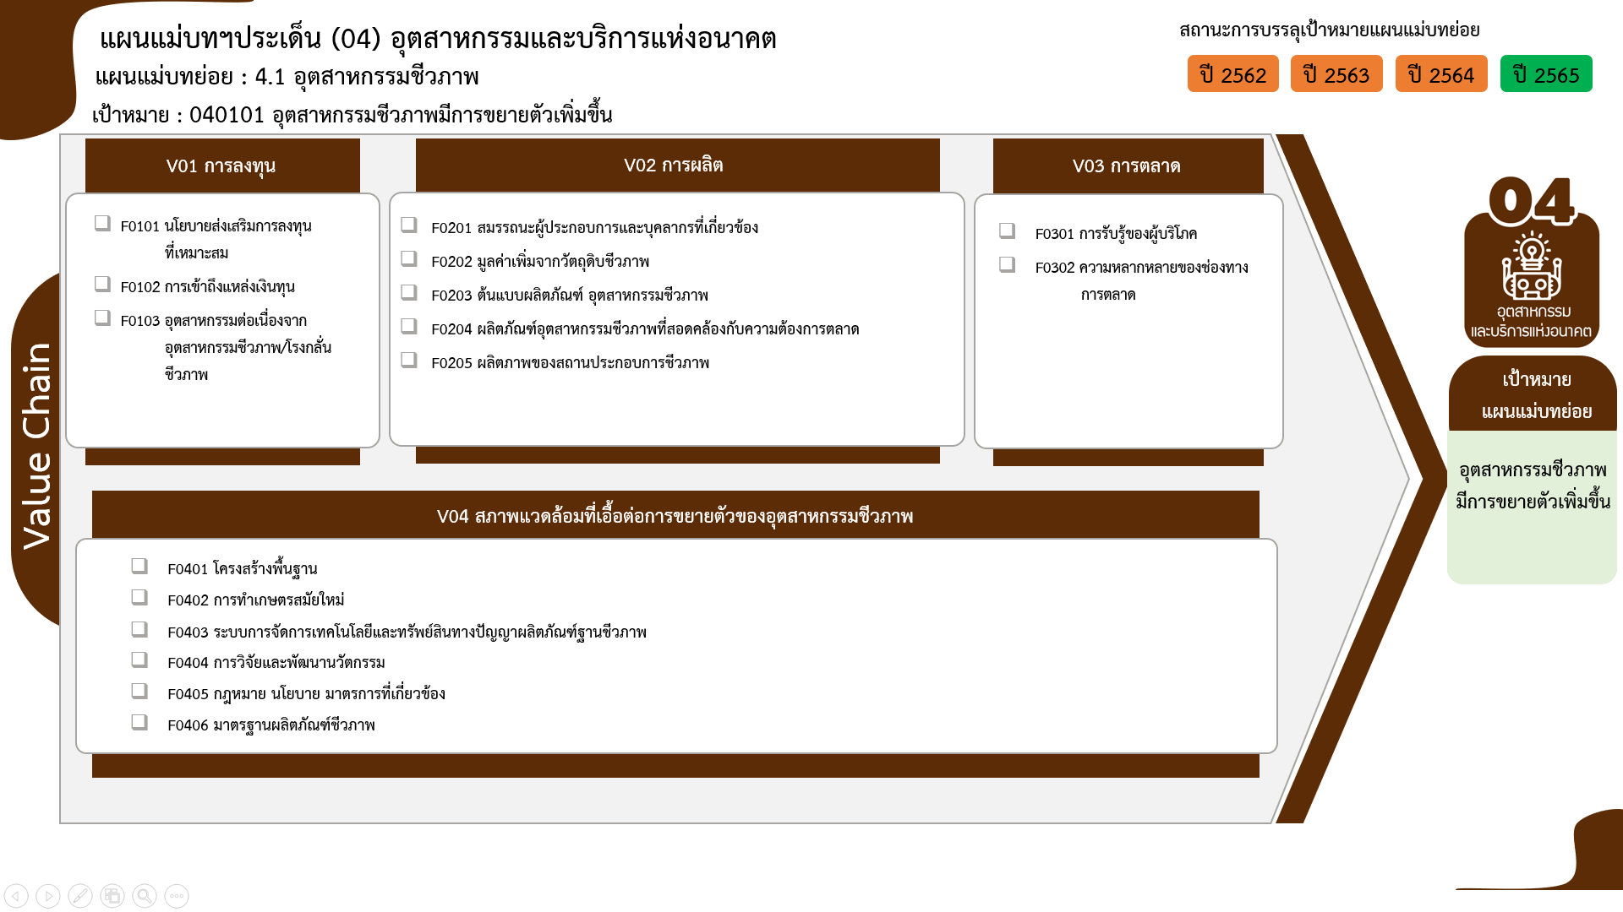
2 โครงการ
2 โครงการ
16 โครงการ
12 โครงการ
10 โครงการ
2 โครงการ
5 โครงการ
1 โครงการ
9 โครงการ
4 โครงการ
รวมทั้งสิ้น 65 โครงการ
0 โครงการ
0 โครงการ
0 โครงการ
...
 | 2564 | 2565 | 2566 | รวมจำนวนโครงการทั้งหมด
 |  | 1 | 1 | 3
 |  | 1 |  | 2
 |  |  | 1 | 1
 | 15 | 11 | 7 | 45
 | 4 | 4 | 3 | 16
 | 3 | 4 | 2 | 12
 | 5 | 3 |  | 10
 | 1 |  | 2 | 4
0 โครงการ
1 | 1 |  |  | 2
0 โครงการ
 | 1 |  |  | 1
0 โครงการ
2 |  | 1 | 2 | 6
 |  | 1 | 2 | 3
2 |  |  |  | 2
 |  |  |  | 1
1 | 1 | 1 |  | 9
1 | 1 | 1 |  | 9
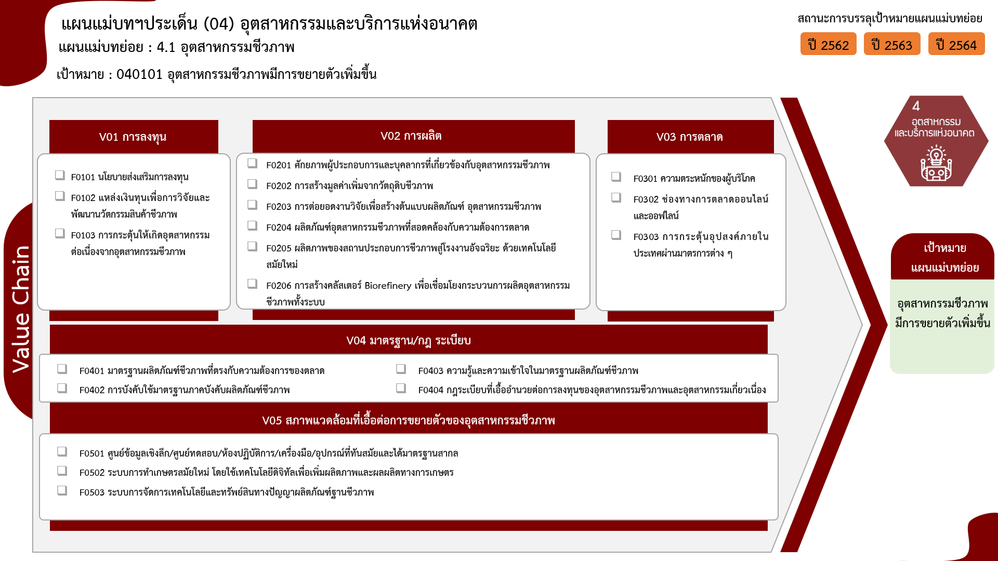
2 โครงการ
1 โครงการ
16 โครงการ
12 โครงการ
10 โครงการ
4 โครงการ
2 โครงการ
1 โครงการ
3 โครงการ
2 โครงการ
1 โครงการ
9 โครงการ
รวมทั้งสิ้น 65 โครงการ
...
9 | 16 | 14 | 10 | 63

0 โครงการ
0 โครงการ
0 โครงการ
0 โครงการ

0 โครงการ

0 โครงการ
0 โครงการ

